关系图
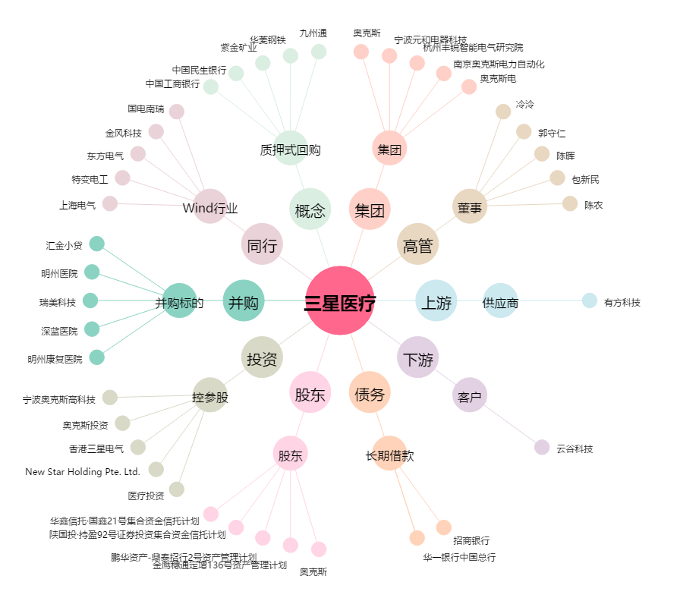
三星医疗[601567.SH] - 关系概览图

